Лист1
Test plan identifier | www.avito.ru
References | ссылок на документацию нет
Test items | 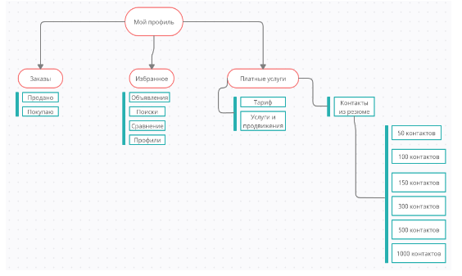

Features to be tested | Функционал "Мой профиль"
 | Заказы | 1. Продано
 |  | 2. Покупаю
 | Избранное | 1. Объявления
 |  | 2. Поиски
 |  | 3. Сравнение
 |  | 4. Профили
 | Платные услуги | 1. Тариф
 |  | 2. Услуги и продвижения
 |  | Контакты из резюме
 |  | 1. 50 контактов
 |  | 2. 100 контактов
 |  | 3. 150 контактов
 |  | 4. 300 контактов
 |  | 5. 500 контактов
 |  | 6. 1000 контактов

Features not to be tested | Будем тетсировать все
Approach | Избранное

 | Заказы

Environmetal Needs | Windows 10, Chrome - Версия 103.0.5060.66

